3e kw
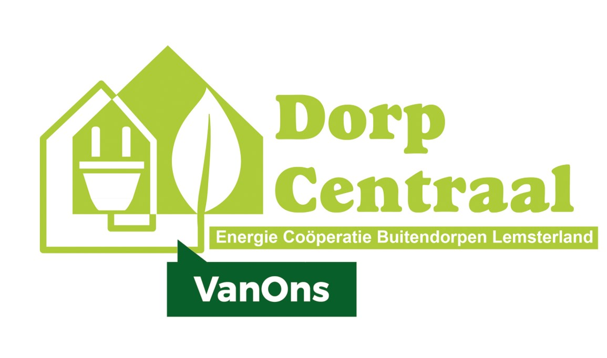

 |  | Verkorte Jaarrekening 2019
 |  | [ALV bij rondzending]
 |  | [vooraf aan accountant en kascontrolecommissie]

Vermogen bij begin boekjaar |  |  |  |  |  |  | € 1,987

Winst- en verliesrekening |  |  | Begroting 2019 |  | Baten en lasten 2019
Baten
6840 | Wederverkopersvergoeding NLD |  | € 1,200 |  | € 1,406
 |  |  | -------- |  | ----------
 | Totaal baten |  |  | € 1,200 |  | € 1,406

Lasten
6210 | Kantoorkosten, papier en inkt |  | € 100 |  | € 55
6220 | PR / Drukwerk / Website |  | € 200 |  | € 74
6230 | Vergaderingen en activiteiten |  | € 400 |  | € 196
6240 | Bankkosten |  | € 110 |  | € 101
6290 | Diversen en onvoorzien |  | € - |  | € -
 |  |  | -------- | € 810 | ---------- | € 426

6310 | Notaris, KvK, contributies |  | € 100 |  | € 100
6320 | Administratiekosten |  | € 200 |  | € 280
6330 | Verzekeringen |  | € 75 |  | € 73
 |  |  | -------- | € 375 | ---------- | € 453

6400 | Energieproject |  |  | € - |  | € -
 |  |  |  | -------- |  | ----------
 | Totaal lasten |  |  | € 1,185 |  | € 879
 |  |  |  | ====== |  | ======
Resultaat |  |  |  | € 15 |  | € 527

 | Resultaat toegevoegd aan vermogen |  |  |  |  |  | € 527
 | Inschrijfgelden nieuwe leden |  |  |  |  |  | € -
 | Van CV Doniawerstal inzake Goed Voorbeeld Doet Goed Volgen
 | bestuursbesluit: 2 jaar op de balans laten staan, niet gebruiken |  |  |  |  |  | € 4,038
 |  |  |  |  |  |  | ======

Vermogen bij einde boekjaar |  |  |  |  |  |  | € 6,552

GV 13april2020

